Грузовые шины
 | Ось | Бренд | Цена оптовая без скидки, бел. руб | Ориентировочная розничная цена | Остатки на складе | * - величину оптовой скидки можете уточнить у менеджера, ответственного за Ваш регион
 |  |  |  | бел. руб

Обращаем Ваше внимание: рисунки протектора находятся в конце файла
205/65R17.5 KLT200 129/127J(132/132G) 16PR Прицепная Страна производства: Таиланд (ВОЗВРАТ НЕВОЗМОЖЕН!) | Прицепная | LINGLONG | 434.01 | 326.00 | 6
225/75R17.5 KLD200 129/127M 14PR Ведущая Страна производства: Таиланд (ВОЗВРАТ НЕВОЗМОЖЕН!) | Ведущая | LINGLONG | 526.31 | 395.00 | 1
235/75R17.5 KLS200 132/130M 14PR Рулевая/Прицепная Страна производства: Таиланд (ВОЗВРАТ НЕВОЗМОЖЕН!) | Рулевая/Прицепная | LINGLONG | 557.92 | 418.00 | 2
235/75R17.5 LLA78 143/141J 18PR Рулевая/Прицепная Страна производства: Таиланд (ВОЗВРАТ НЕВОЗМОЖЕН!) | Рулевая/Прицепная | LINGLONG | 535.60 | 402.00 | 11
245/70R17.5 KLD200 136/134M 16PR Ведущая Страна производства: Таиланд (ВОЗВРАТ НЕВОЗМОЖЕН!) | Ведущая | LINGLONG | 610.50 | 458.00 | 2
245/70R17.5 KLS200 136/134M 16PR Рулевая/Прицепная Страна производства: Таиланд (ВОЗВРАТ НЕВОЗМОЖЕН!) | Рулевая/Прицепная | LINGLONG | 590.57 | 443.00 | 2
245/70R17.5 KLT200 143/141J 18PR Прицепная Страна производства: Таиланд (ВОЗВРАТ НЕВОЗМОЖЕН!) | Прицепная | LINGLONG | 568.44 | 426.00 | 8
245/70R19.5 KLD200 136/134M 16PR Ведущая Страна производства: Таиланд (ВОЗВРАТ НЕВОЗМОЖЕН!) | Ведущая | LINGLONG | 631.65 | 474.00 | 6
265/70R19.5 KLD200 140/138M 16PR Ведущая Страна производства: Таиланд (ВОЗВРАТ НЕВОЗМОЖЕН!) | Ведущая | LINGLONG | 727.03 | 545.00 | 8
385/55R19.5 T820 156J 18PR Прицепная Страна производства: Таиланд (ВОЗВРАТ НЕВОЗМОЖЕН!) | Прицепная | LINGLONG | 1156.43 | 867.00 | 16
295/80R22.5 KTD300 152/148M 16PR Ведущая Страна производства: Таиланд (ВОЗВРАТ НЕВОЗМОЖЕН!) | Ведущая | LINGLONG | 1113.94 | 835.00 | 14
295/80R22.5 KTS300 154/149M 18PR Рулевая Страна производства: Таиланд (ВОЗВРАТ НЕВОЗМОЖЕН!) | Рулевая | LINGLONG | 1097.09 | 823.00 | 8
315/60R22.5 KTD300 152/148L 16PR Ведущая Страна производства: Таиланд (ВОЗВРАТ НЕВОЗМОЖЕН!) | Ведущая | LINGLONG | 1031.17 | 773.00 | >20
315/60R22.5 KTS300 152/148L 16PR Рулевая Страна производства: Таиланд (ВОЗВРАТ НЕВОЗМОЖЕН!) | Рулевая | LINGLONG | 960.82 | 721.00 | 4
315/70R22.5 KTD300 156/150L(154/150M) 18PR Ведущая Страна производства: Таиланд (ВОЗВРАТ НЕВОЗМОЖЕН!) | Ведущая | LINGLONG | 1128.20 | 846.00 | >20
315/70R22.5 KTS300 156/150L(154/150M) 18PR Рулевая Страна производства: Таиланд (ВОЗВРАТ НЕВОЗМОЖЕН!) | Рулевая | LINGLONG | 1042.54 | 782.00 | >20
315/80R22.5 KTD300 156/150L(154/150M) 20PR Ведущая Страна производства: Таиланд (ВОЗВРАТ НЕВОЗМОЖЕН!) | Ведущая | LINGLONG | 1254.88 | 941.00 | >20
315/80R22.5 KTS300 158/150L(154/150M) 22PR Рулевая Страна производства: Таиланд (ВОЗВРАТ НЕВОЗМОЖЕН!) | Рулевая | LINGLONG | 1176.66 | 882.00 | 16
385/55R22.5 LTL863 160J(158L) 20PR Прицепная Страна производства: Таиланд (ВОЗВРАТ НЕВОЗМОЖЕН!) | Прицепная | LINGLONG | 1242.70 | 932.00 | 7
385/55R22.5 KTS300 160K(158L) 20PR Рулевая Страна производства: Таиланд (ВОЗВРАТ НЕВОЗМОЖЕН!) | Рулевая | LINGLONG | 1222.59 | 917.00 | 2
385/65R22.5 LTL863 160J(158L) 20PR Прицепная Страна производства: Таиланд (ВОЗВРАТ НЕВОЗМОЖЕН!) | Прицепная | LINGLONG | 1241.84 | 931.00 | >20
385/65R22.5 LTL863 164J 24PR Прицепная Страна производства: Таиланд (ВОЗВРАТ НЕВОЗМОЖЕН!) | Прицепная | LINGLONG | 1273.26 | 955.00 | 2
385/65R22.5 KTS300 160K(158L) 20PR Рулевая Страна производства: Таиланд (ВОЗВРАТ НЕВОЗМОЖЕН!) | Рулевая | LINGLONG | 1290.73 | 968.00 | 5
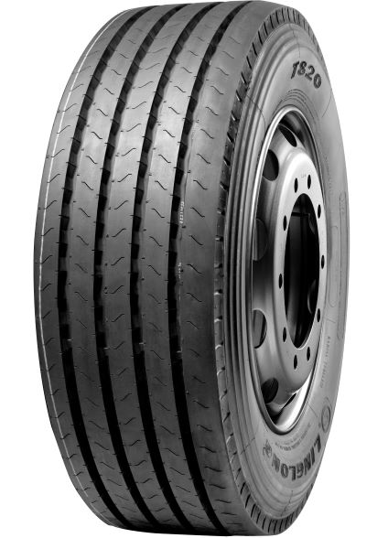

T820

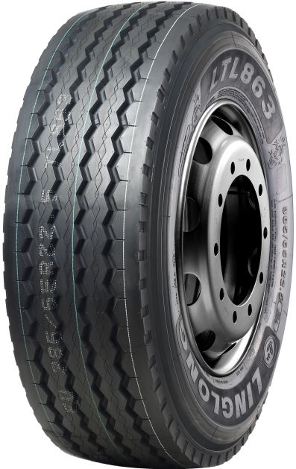

LTL863

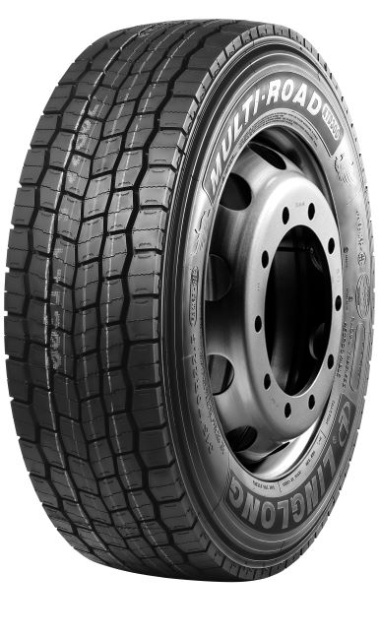

KTD300

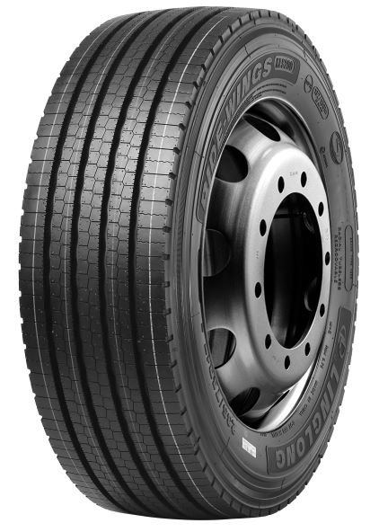

KLS200

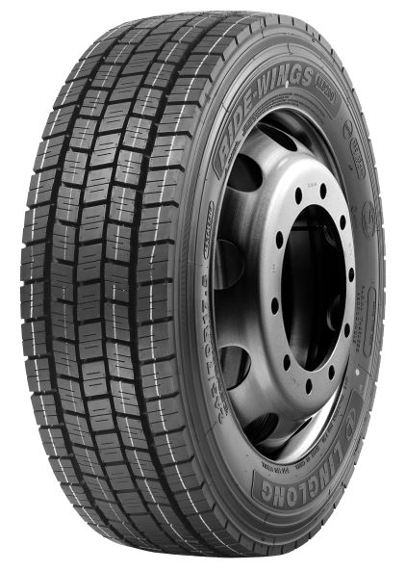

KLD200

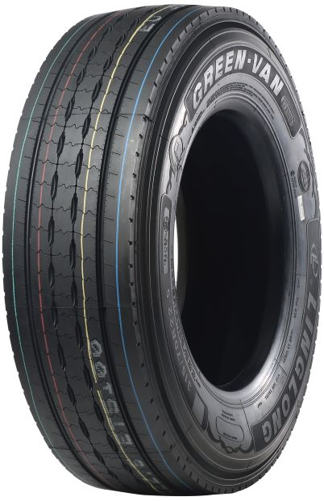

ETS100

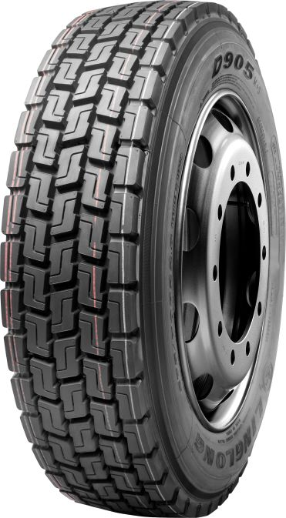

D905

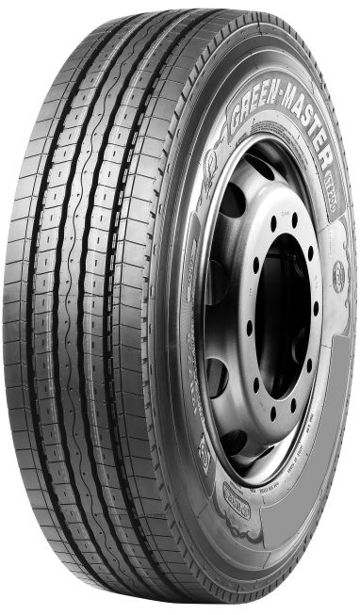

KTS300

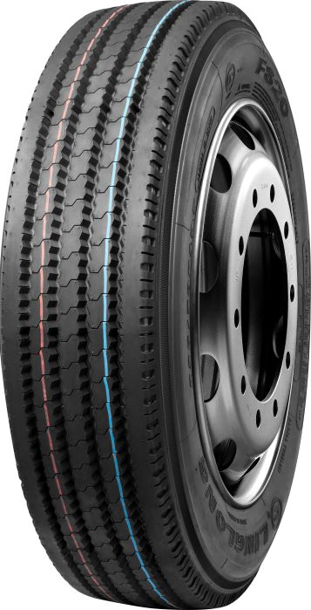

F820

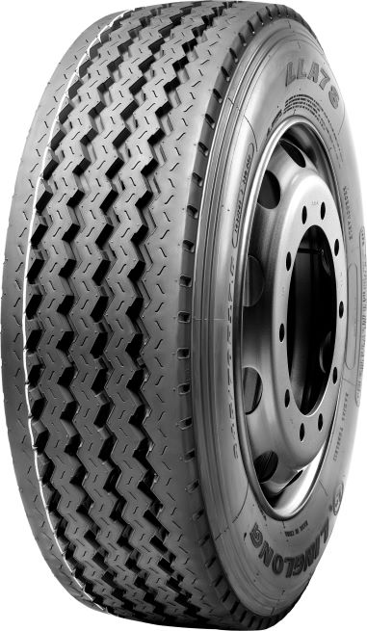

LLA78

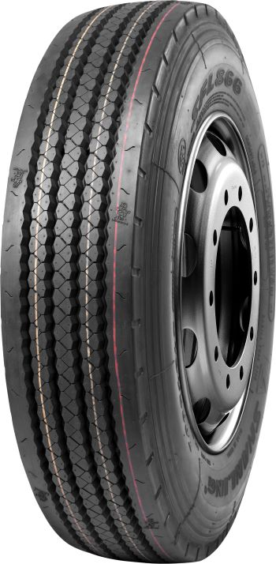

LFL866

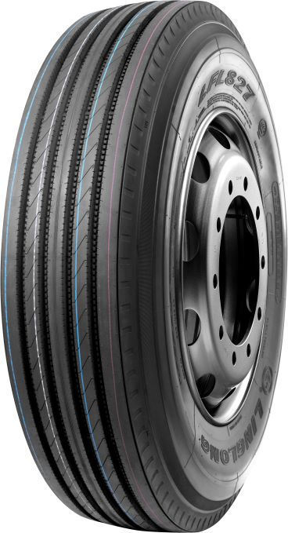

LFL827

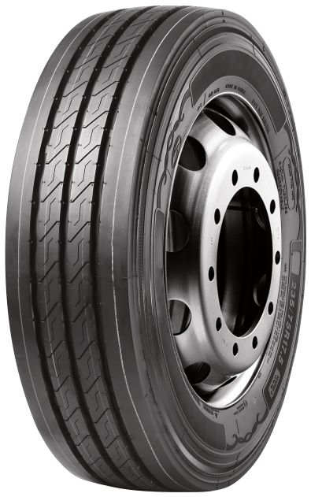

KLT200

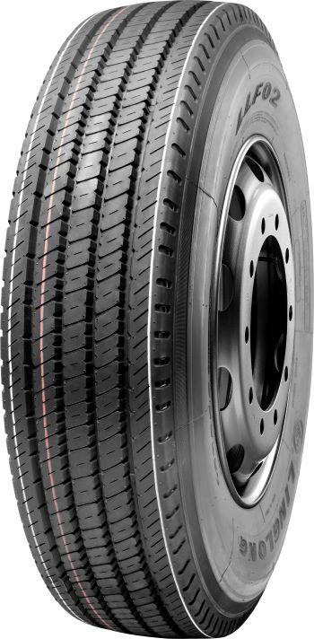

LLF02

